참고사이트
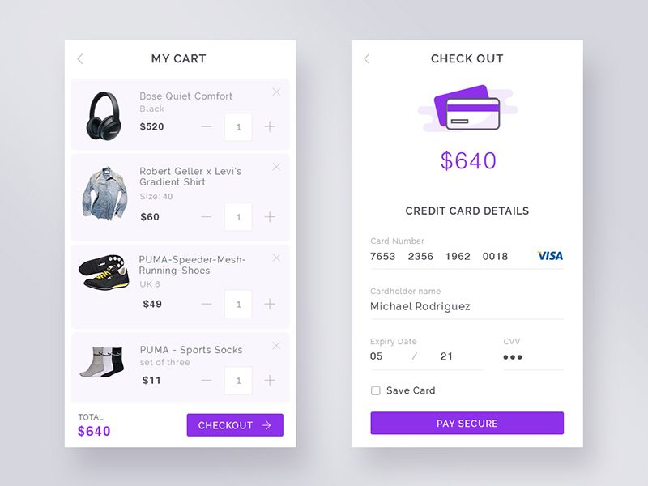
마음에 드는 사이트 목록 |  |  | z-index 가 안될때는?
 |  |  | position : relative 적용 후 다시 해보기.
1 | http://d.cafe24.com/preview/?productCode=PTHD744802&frame=P |  | z-index는 깊이가 같아야함. 부모 div 끼리 대결할수 있도록 해야함.
2 | http://d.cafe24.com/preview/?productCode=PTMD749000&frame=P
3 | http://d.cafe24.com/preview/?productCode=PTMD741967&frame=P |  | script로 데이터 전송하고싶을때는?
4 | https://ottogi.okitchen.co.kr/category/bestList.asp# | 레시피 | 1. form > input 에 disabled 쓰면 전송이 안됨.
5 |  |  | 2. disabled 속성이란 ? Input type="text"인데 작성 못하게 만드는거임.
6 |  |  | 3. hidden 속성으로 따로 지정해서 보내버리면 됨.
7 |  |  | 3-1 . 하나는 진열용으로 하나는 실제 데이터 전송용으로.
8
9 |  |  | session에 object를 넣고, 빼는 방법
10 |  |  | session.setAttribute("ui",ui);
11 |  |  | UserInfo ui=(UserInfo)session.getAttribute("ui");
12
13

코딩참고

1 | 맵 api 연동 : https://fjdkslvn.tistory.com/133?category=1060801
2 | flex css : https://studiomeal.com/archives/197
3 | 드롭다운 : https://kuzuro.blogspot.com/2018/08/htmlcss.html
4 | 슬라 : https://www.youtube.com/watch?v=idjslG3qpjs
5
6
7
8
9
10
11
12
13
14
15
16
17

참고 이미지

